7模具导向
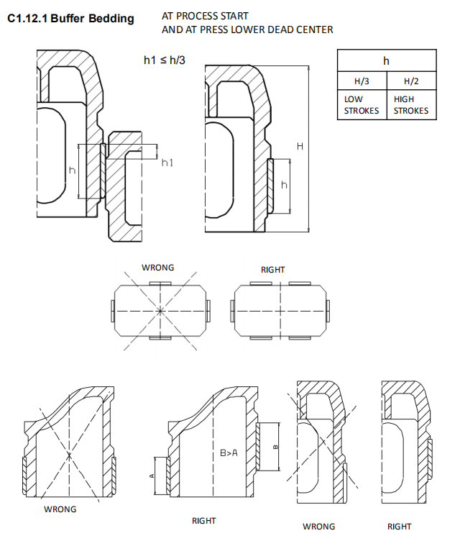
项目 | 说明 | 返回
 | 模具防呆要求
 | 右侧导板宽度=左侧导板宽度+20mm，单边各相差 10mm
 | 导柱导板同时存在时，都要制作防呆
 | 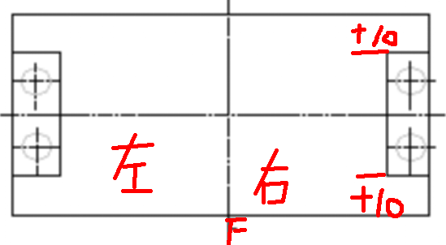 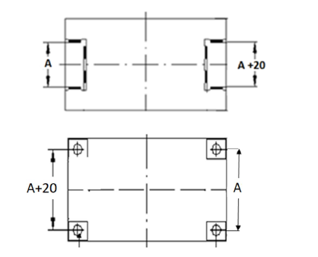

 | 其他规格的铸件（如压边圈、压料板、滑动块等）也要设计导板或者导柱防呆
 | 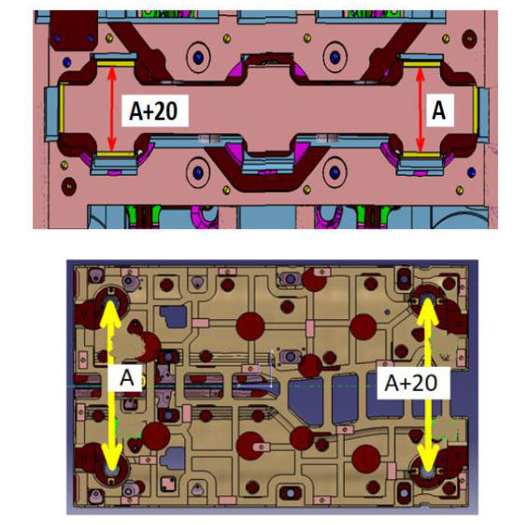

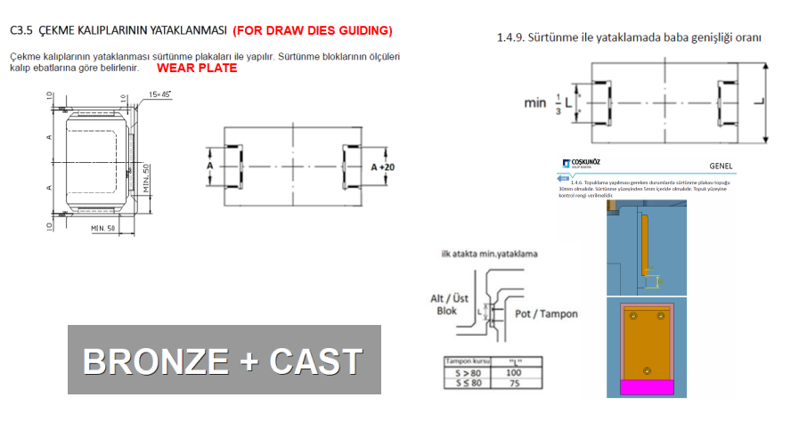

 | 一般模具导根的结构：
 | 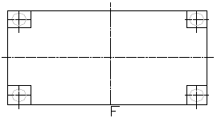  （ ）中间导向 （ ）四角导向

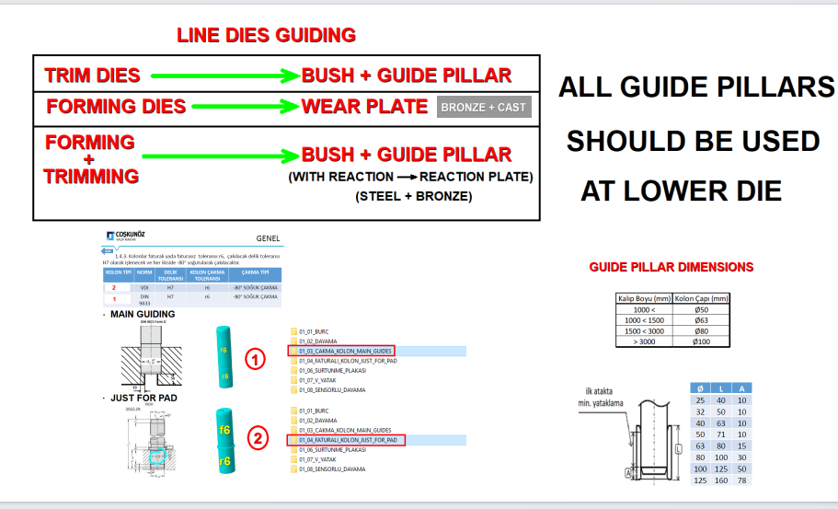
 | 模具导向优先选择中间导向腿形式

 | 导向形式
 | 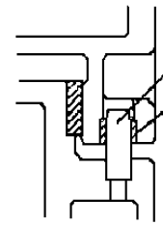 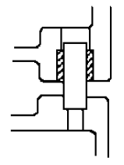 （ ）导板 （ ）导板+导柱 （ ） 导柱 ( )导柱组 ( )外导板

 | 拉延模、翻边整形模：采用导板导向
 | 修边冲孔模：采用导板+导柱的复合导向方式,导柱安装在下模，导柱设计在导腿外侧
 | 成型修边复合模导向：采用导板+导柱的复合导向方式
 | 导柱大小选用：根据模具长度，选择导柱大小
 | 导柱导套规格：见标准件清单
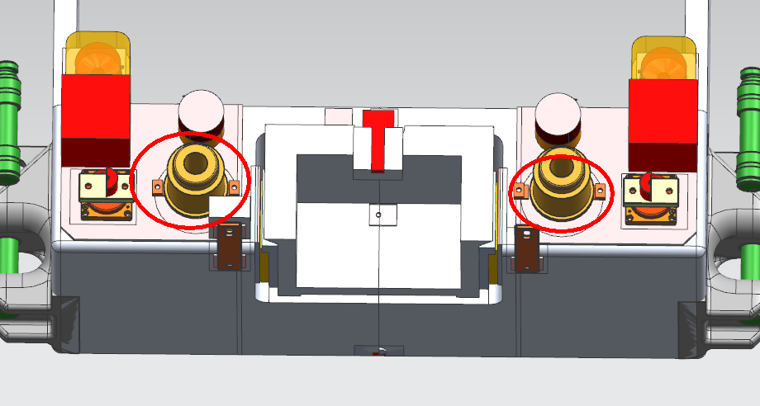
 | 导柱直径≥Ø63的，压板数量为3

 | 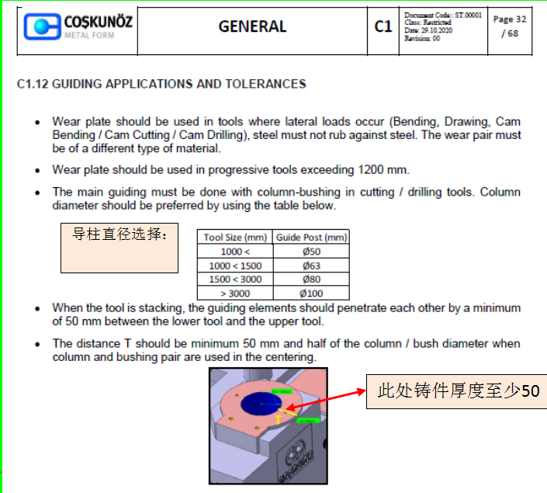

 | 1.模具存放状态下导板要有 MIN80mm 的吃入量
 | 2.模具同时有导板和导柱导向时，导板吃入量≥导柱吃入量+(30-50)mm
 | 3.模具工作部分开始工作时应保证导柱至少 30mm 的导入量，模具闭合时导柱要完全吃入导套最小10mm
 | 4.在模具打开的情况下，后序压料板导板与上模导滑面接触至少 80mm 以上
 | 5.压边圈在上死点时，与下模的导向面至少要接触 100mm 以上
 | 6.模具端头导柱导套的吃入量尽可能的小，自由存放时导柱导套吃入量不少于15mm
 | 7.导柱、导套均需设计拆卸孔
 | 8.如果无特殊情况，模具的导柱均安装在下模座上

 | 端头导柱导板的距离要求：导板间距满足≥1/3模宽，导柱间距满足≥2/3模宽
 | 导板数量要求：按下图模具长宽选用,长边不允许使用一个导板
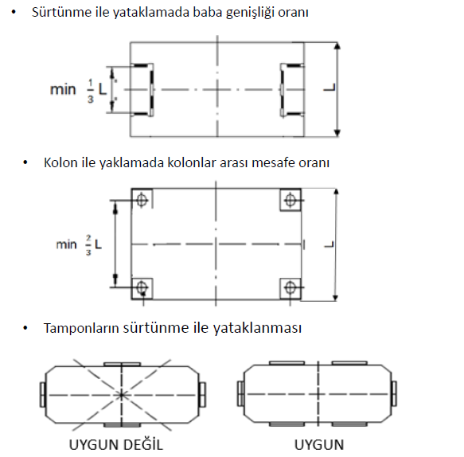
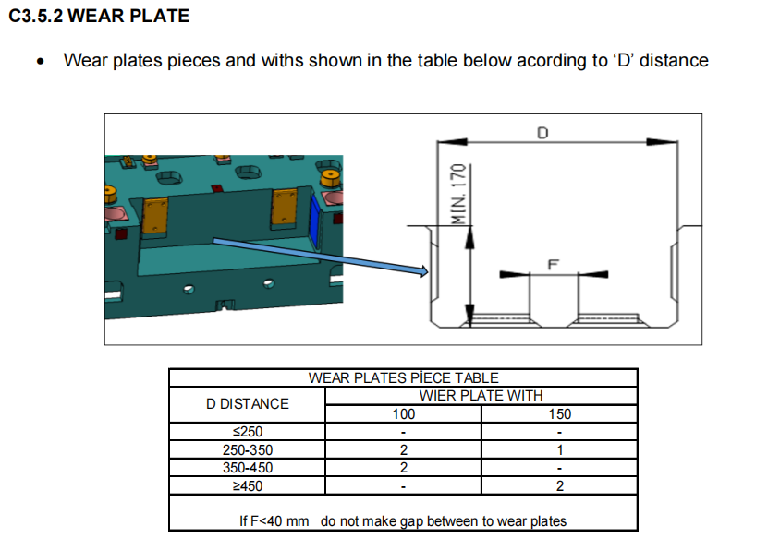

 | ！导跟插入部分R角结构
 | 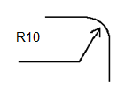

 | 1.所有的导板背托设计15mm(包括CAM用导板)。导板背托高度MIN40mm,背托贴不贴量加工颜色。
 | 10mm导板背托设计7mm,背托贴量加工
导板背托 | 2.设计导板垫片长脚30*35

 | 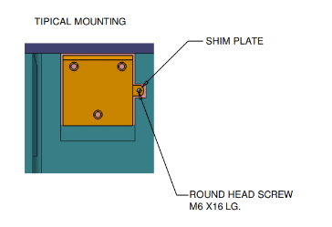 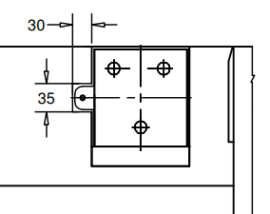 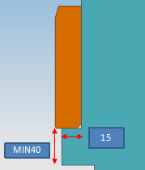

导板安装面 | 所有导板安装面都要比导板单边大5mm；导滑面与导板宽度一致

导向接触量 | 压料板、压边圈导向设置要求：
 | 1.导板总宽度约为压料板/压边圈对应轮廓长度的20%以上，间距尽量相等
 | 2.模具闭合到底时，导板过导MIN10mm以上，浮起状态下导板最小接触2/3以上
 | 3.凸模和压料板导板位置根据零件起伏设计，导板高度做到部件对应位置高度的1/3-1/2；导板要保证同时与模座接触
 | 4.导板的数量，长度方向至少2个导板
 | 5.导板安装的高度，如下图

